Bilješke
BILJEŠKE UZ FINANCIJSKE IZVJEŠTAJE - GFI

Bilješke uz financijske izvještaje sastavljaju se sukladno odredbama Međunarodnih standarda financijskog izvještavanja (dalje: MSFI) na način da trebaju:

a) pružiti informacije o osnovi za sastavljanje financijskih izvještaja i određenim računovodstvenim politikama primijenjenim u skladu
s Međunarodnim računovodstvenim standardom 1 (MRS 1),

b) objaviti informacije prema MSFI-a koje nisu prezentirane u izvještaju o financijskom položaju, izvještaju o
sveobuhvatnoj dobiti, izvještaju o novčanim tokovima i izvještaju o promjenama kapitala,

c) pružiti dodatne informacije koje nisu prezentirane u izvještaju o financijskom položaju, izvještaju o sveobuhvatnoj dobiti, izvještaju o novčanim
tokovima i izvještaju o promjeni kapitala, ali su važne za razumijevanje bilo kojeg od njih.

(d) U bilješkama uz godišnje financijske izvještaje, osim gore navedenih informacija, objavljuju se i sljedeće informacije:

1. naziv, sjedište (adresa) izdavatelja, pravni oblik izdavatelja, državu osnivanja, MBS, OIB te, ako je primjenjivo, da je izdavatelj u likvidaciji, stečaju,
kraćenom postupku prestanka ili izvanrednoj upravi
Naziv: | KOESTLIN d.d.
Sjedište: | Slavonska cesta 2a Bjelovar
Pravni oblik: | dioničko društvo
Država osnivanja: | Republika Hrvatska
MBS: | 10000162
OIB: | 92803032010

2. usvojene računovodstvene politike
Financijski izvještaji Društva sastavljeni su sukladno Međunarodnim standardima financijskog izvještavanja (MSFI) i prihvaćenim Računovodstvenim politika Društva.
Dodatne informacije o istima su objavljene u Bilješkama u sklopu revidiranog financijskog izvještaja 31.12.2020. koji je objavljen na Internet stranicama www.koestlin.hr i zse.hr.

3. ukupan iznos svih financijskih obveza, jamstava ili nepredviđenih izdataka koji nisu uključeni u bilancu, te naznaku prirode i oblika eventualno uspostavljenog
stvarnog osiguranja koje je dano; sve obveze koje se odnose na mirovine izdavatelja
Dodatne informacije o istima su objavljene u Bilješkama u sklopu revidiranog financijskog izvještaja 31.12.2020. koji je objavljen na Internet stranicama www.koestlin.hr i zse.hr.

4. iznos predujmova i odobrenih kredita članovima administrativnih, upravljačkih i nadzornih tijela, s naznakama kamatnih stopa, glavnih uvjeta
i svih otplaćenih, otpisanih ili ukinutih iznosa, kao i obveza dogovorenih u njihovu korist preko bilo kakvih jamstava, s naznakom ukupnog iznosa za svaku kategoriju
Nije bilo predujmova niti odobrenih kredita članovima administrativnih, upravljačkih i nadzornih tijela, kao niti obveza dogovorenih u njihovu korist preko bilo kakvih jamstava.

5. iznos i prirodu pojedinih stavki prihoda ili rashoda izuzetne veličine ili pojave
Nema većih odstupanja u pojedinim stavkama prihoda i rashoda .

6. iznose koje izdavatelj duguje i koji dospijevaju nakon više od pet godina, kao i ukupna dugovanja izdavatelja pokrivena
vrijednim osiguranjem koje je dao izdavatelj, uz naznaku vrste i oblika osiguranja
Društvo na datum bilance nema dugovanja koja dospijevaju nakon više od pet godina.
Društvo na datum bilance nema dugovanja koja su pokrivena vrijednim osiguranjem koje je izdalo Društvo.

7. prosječan broj zaposlenih tijekom poslovne godine
Prosječan broj zaposlenih tijekom poslovne godine: 401

8. ako je izdavatelj u poslovnoj godini sukladno propisima kapitalizirao trošak plaća djelomično ili u cijelosti, informaciju
o iznosu ukupnog troška zaposlenih tijekom godine raščlanjenom na iznos koji je direktno teretio troškove razdoblja
i iznos koji je kapitaliziran u vrijednost imovine tijekom razdoblja, na način da se za svaki dio posebno iskaže ukupni
iznos neto plaća te iznos poreza, doprinosa iz plaća i doprinosa na plaće
Društvo u poslovnoj godini nije kapitaliziralo trošak plaća.

9. iznos plaća i naknada odobrenih za tu poslovnu godinu članovima administrativnih, upravljačkih i nadzornih tijela
zbog njihovih odgovornosti i sve obveze koje proizlaze ili koje su dogovorene u vezi s umirovljenjima za bivše članove tih
tijela uz naznaku ukupnog iznosa za svaku kategoriju tijela
Bilješka o primicima ključnog poslovodstva nalazi se unutar godištnjeg revidiranog izvješća.

BILJEŠKE UZ FINANCIJSKE IZVJEŠTAJE - GFI

10. prosječan broj zaposlenika tijekom poslovne godine, raščlanjen po kategorijama, i ako to nije odvojeno
objavljeno u računu dobiti i gubitka, troškovi osoblja koji se odnose na tu poslovnu godinu, raščlanjeni između neto plaća i nadnica,
troškova poreza i doprinosa iz plaća, doprinosa na plaće te ostalih troškova plaća koji ne uključuju naknade troškova.
Društvo ne prati prosječan broj zaposlenika po kategorijama. Troškovi osoblja prezentirani su u Bilješci br. 8 revidiranog financijskog izvještaja za 2020.

11. ako su u bilanci priznata rezerviranja za odgođeni porez, stanja odgođenog poreza na kraju poslovne godine i kretanja tih stanja tijekom poslovne godine
Detalji su objavljeni u sklopu revidiranog financijskog izvještaja 31.12.2020. koji je objavljen na Internet stranicama www.koestlin.hr i zse.hr.

12. naziv i sjedište svakog društva u kojem izdavatelj, bilo sam ili preko osobe koja djeluje u svoje ime ali za račun izdavatelja,
drži sudjelujući udjel u kapitalu, iskazujući iznos kapitala koji se drži, iznos ukupnog kapitala i rezervi, i dobit ili gubitak posljednje poslovne godine predmetnog društva,
a za koje su usvojeni godišnji financijski izvještaji; informacije u pogledu kapitala i rezervi i dobiti ili gubitka mogu se izostaviti u slučaju
kada predmetno društvo ne objavljuje svoju bilancu i nije pod kontrolom drugog društva
Detalji su objavljeni u Bilješci 16. u sklopu revidiranog financijskog izvještaja 31.12.2020. koji je objavljen na Internet stranicama www.koestlin.hr i zse.hr.

13. broj i nominalnu vrijednost, ili ako ne postoji nominalna vrijednost, knjigovodstvenu vrijednost dionica ili udjela upisanih tijekom poslovne godine u okviru odobrenog kapitala
...
Tijekom promatranog razdoblja provedene su određene prepravke financijskih izvještaja za prethodno razdoblje 01.01.-31.12.2019. godine.
Reklasifikacijske prilagodbe i ispravljanje računovodstvenih pogrešaka detaljno su objašnjene su u Bilješci 4 revidiranog financijskog izvještaja.

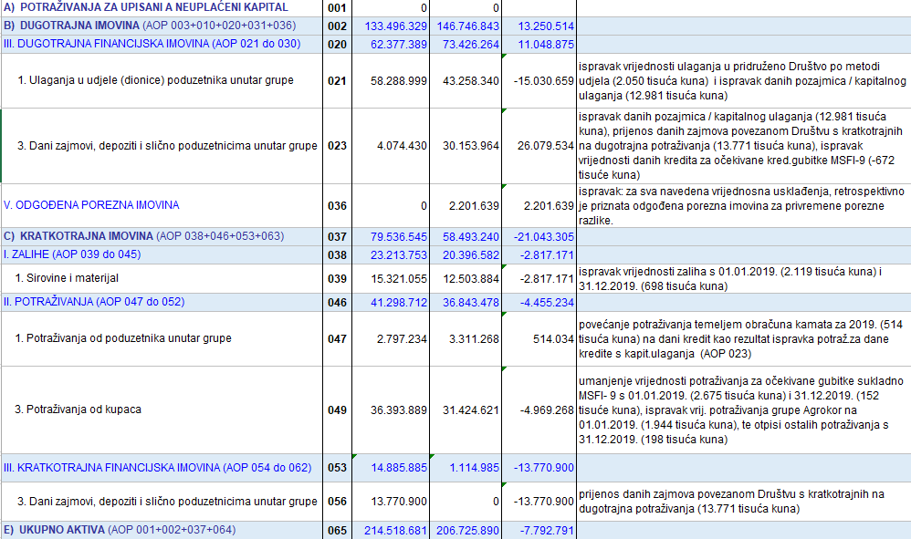

BILJEŠKE UZ FINANCIJSKE IZVJEŠTAJE - GFI

2. Tablica Objašnenja prepravljanja i reklasifikacijskih prilagodbi prethodnog razdoblja 01.01.-31.12.2019. (nastavak)

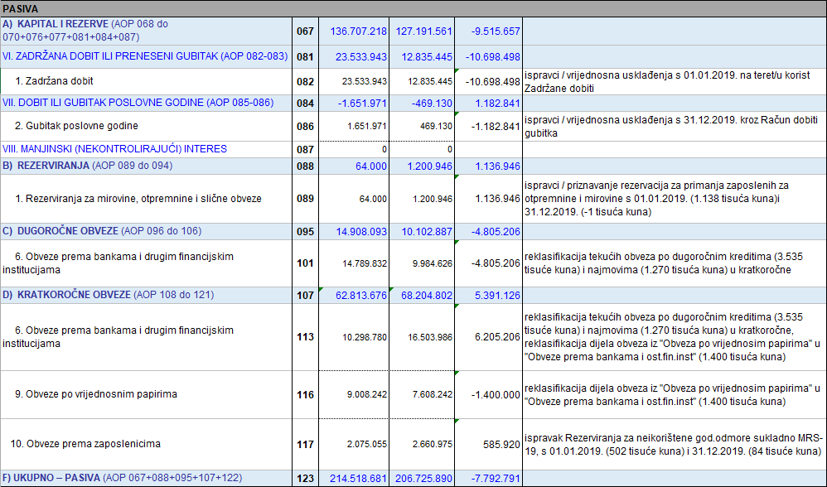

BILJEŠKE UZ FINANCIJSKE IZVJEŠTAJE - GFI

2. Tablica Objašnenja prepravljanja i reklasifikacijskih prilagodbi prethodnog razdoblja 01.01.-31.12.2019. (nastavak)

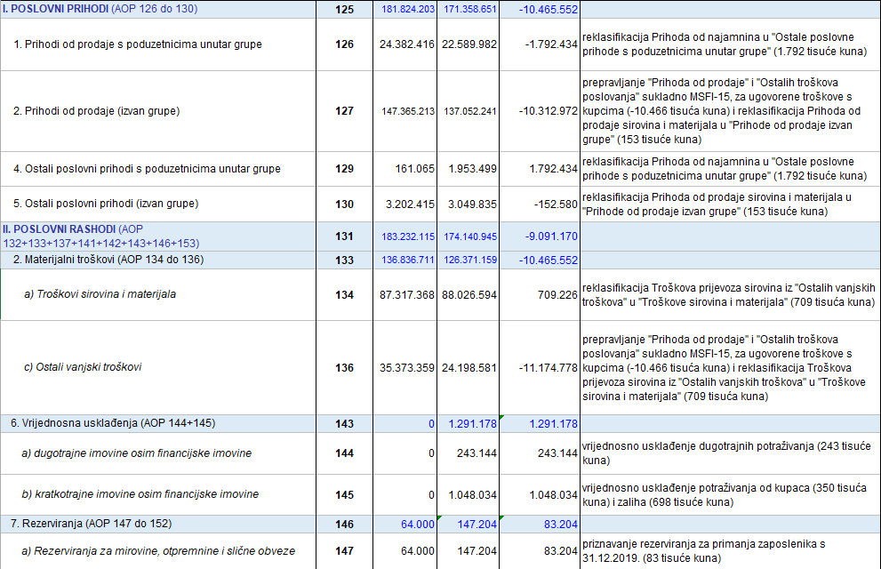

BILJEŠKE UZ FINANCIJSKE IZVJEŠTAJE - GFI

2. Tablica Objašnenja prepravljanja i reklasifikacijskih prilagodbi prethodnog razdoblja 01.01.-31.12.2019. (nastavak)

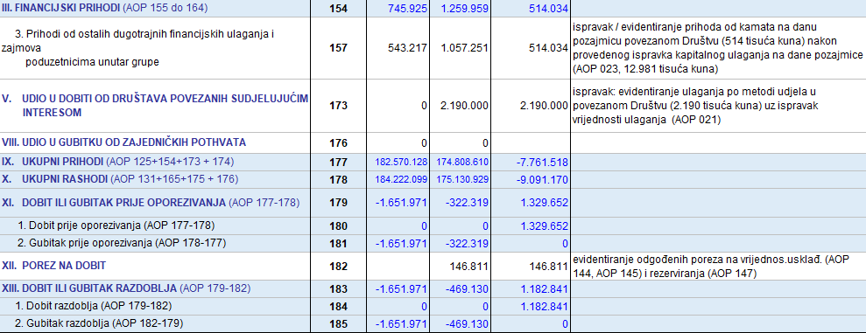

Prihodi od ukidanja rezerviranja* netirani su u Izvještaju o dobiti ili gubitku u revidiranom Izvješću
kroz umanjene Ostalih prihoda i umanjenje Troškova osoblja i Vrijednosnog usklađenja otraž.od kupaca i zajmova
Prihodi na temelju upotrebe vlas.proizv., robe i usluga ** iskazani pod AOP 128. netirani su u Izvještaju o dobiti ili gubitku u revidiranom Izvješću
kroz umanjene Ostalih prihoda i umanjenje Troškova materijala, energije i prodane robe
Neto financijski prihodi *** odnosno Financijski prihodi i rashodi (AOP 154 i AOP 165) netirani su u Izvještaju o dobiti ili gubitku u revidiranom Izvješću za iznos tečajnih razlika 226 tisuća kuna (AOP 162)
Vrijednosna usklađenja AOP144, AOP 145 evidentirana su u revidiranom izvješću u Bilješkama 7. i 11.

Sukladno svim reklasifikacijskim prilagodbama unutar ovog Izvještaja (Bilanca, Račun dobiti i gubitka) i unutar revidiranog financijskog izvještaja te ispravljanju računovodstvenih pogrešaka
i prepravljenim podacima za 2019. godinu (Bilješka 4. revidiranog fin.izvještaja) prepravljeni su i podaci u Izvještaju o novčanim tokovima (indirektna metoda) i
...

